2. Màn hình
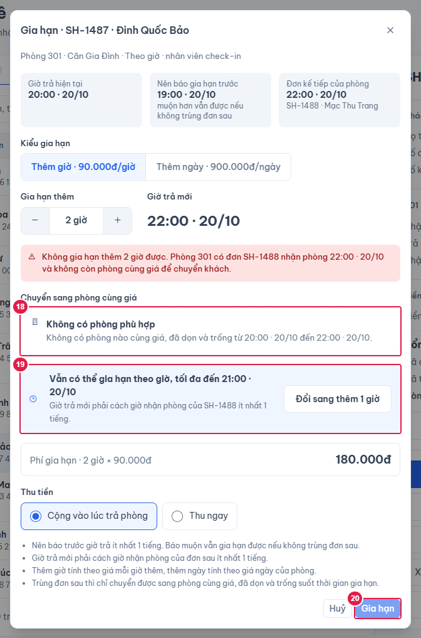
Ảnh 1. Gia hạn tại phòng (giữ được phòng)
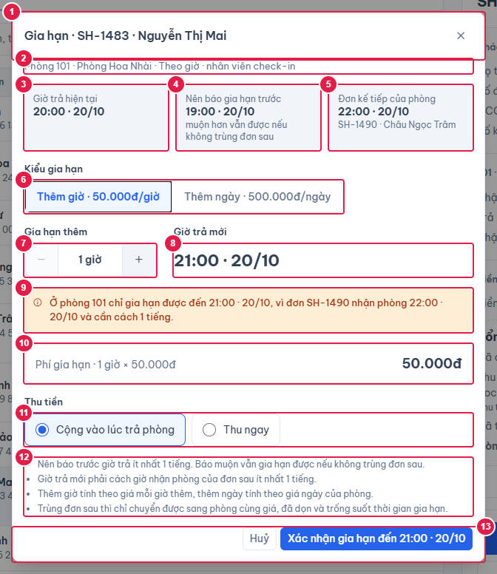

Ảnh 2. Trùng đơn sau: chọn phòng cùng giá để chuyển khách
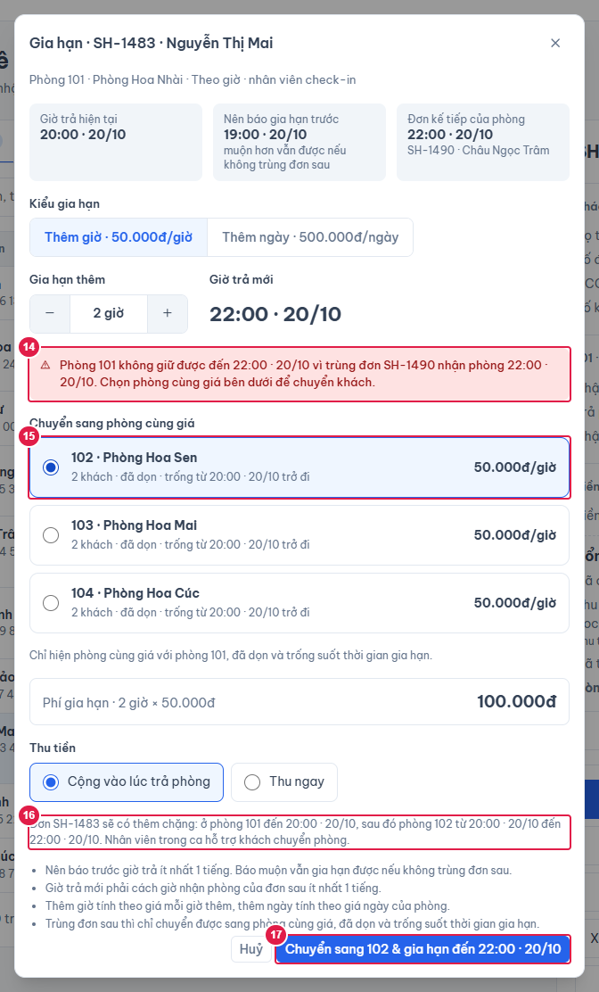

Ảnh 3. Không có phòng phù hợp: khoá nút, gợi ý thêm giờ

4. Logic
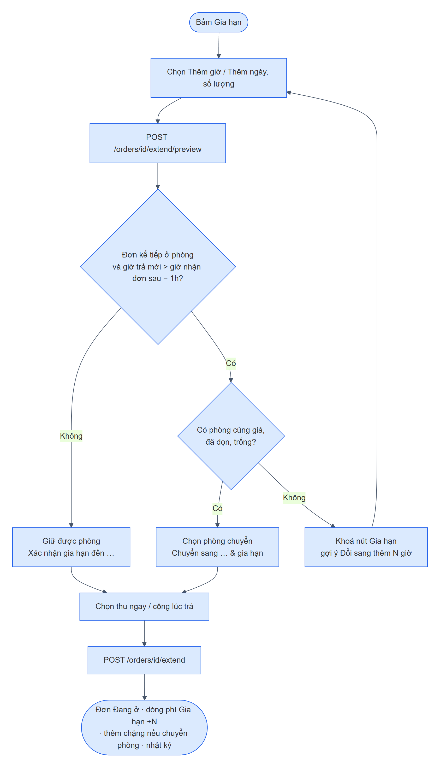
LOGIC DIALOG GIA HẠN
1. Mở dialog
1. | Mỗi lần mở: đặt lại Thêm giờ × 1, Cộng vào lúc trả phòng, Tiền mặt, chưa chọn phòng chuyển; gọi xem trước.
2. | Mỗi lần đổi kiểu / số lượng / bấm gợi ý: POST /api/orders/{id}/extend/preview { type, quantity, collectNow, paymentMethod, targetRoomId } (không lưu). Lỗi hiện ở cuối dialog.
3. | Không giữ được phòng: chọn sẵn phòng đầu tiên trong danh sách chuyển (giữ phòng đang chọn nếu vẫn còn trong danh sách).

2. Tính toán ở backend (OrderExtensionService.compute)
Giá trị |  | Cách tính
Chỉ đơn |  | Đang ở, Quá giờ, Chờ xác nhận trả; khác → 400 "Chỉ gia hạn được đơn khách đang ở".
Giờ trả mới |  | checkOutAt hiện tại + N giờ (HOUR) hoặc + N ngày (DAY).
Phí |  | N × giá mỗi giờ thêm snapshot (HOUR) hoặc N × giá ngày snapshot (DAY).
Đơn kế tiếp |  | Chặng sớm nhất của đơn khác (chưa huỷ) ở phòng hiện tại, bắt đầu từ giờ trả hiện tại.
Giờ trả tối đa |  | Giờ nhận đơn kế tiếp − 1 tiếng; maxExtraHours = số giờ nguyên từ giờ trả hiện tại tới đó.
Giữ được phòng (available) |  | Không có đơn kế tiếp, hoặc giờ trả mới ≤ giờ trả tối đa.
Phòng chuyển được |  | Khi không giữ được phòng: phòng khác, đủ 4 mức giá hiện hành bằng phòng đang ở, đang nhận đặt, không Chờ dọn, không có chặng (đơn chưa huỷ) giao [giờ trả hiện tại, giờ trả mới + 1 tiếng); sắp theo số phòng; kèm giờ nhận đơn kế tiếp của phòng đó (freeUntil).
Lưu ý (hành vi hiện tại): kiểm tra "trống" theo khung giờ hẹn của các chặng. Phòng còn khách Quá giờ / Chờ xác nhận trả (chặng đã hết giờ hẹn nhưng chưa trả phòng) vẫn có thể nằm trong danh sách phòng chuyển được — đã báo lại để xem xét.

3. Xác nhận — POST /api/orders/{id}/extend
1. | Tính lại như xem trước. Thu ngay mà không chọn hình thức → 400 "Chọn hình thức thu phí gia hạn".
2. | Giữ được phòng: dời giờ trả của đơn và cuối chặng cuối (extendTo).
3. | Không giữ được: thiếu targetRoomId → 409 "Phòng chỉ giữ được đến {HH:mm} vì đơn {mã} nhận phòng lúc {HH:mm}"; phòng không nằm trong danh sách → 409 "Phòng được chọn không chuyển sang được"; hợp lệ → thêm chặng mới ở phòng đó từ giờ trả cũ đến giờ trả mới, phòng của đơn = phòng mới (moveTo). Phòng cũ tự chuyển Chờ dọn khi chặng cũ kết thúc (tác vụ nền mỗi phút).
4. | Thêm dòng phụ thu "Gia hạn +N giờ/ngày" = phí; tổng tiền + phí. Thu ngay: thêm khoản thu "Thu khi gia hạn".
5. | Trạng thái về Đang ở (giờ trả mới vẫn đã qua thì tác vụ nền chuyển lại Quá giờ / Chờ xác nhận trả).
6. | Nhật ký ORDER_EXTENDED: "Gia hạn +2 giờ[, chuyển sang phòng 104][, thu 100.000đ tiền mặt]".
7. | Thành công: đóng dialog, chi tiết đơn cập nhật, màn cha (Đơn thuê / Lịch) tải lại.

4. Sơ đồ luồng gia hạn

